상품제안서
카카오프렌즈 수첩 세트1 | 상품코드: S40173

 |  |  |  |  |  |  | 02-713-8555 | www.synergygift.co.kr
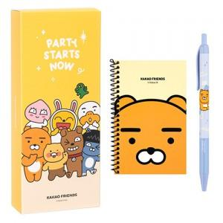 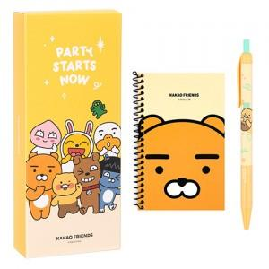 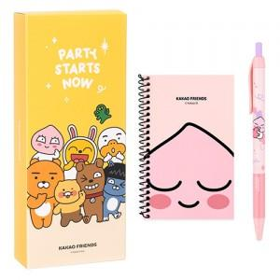

【상세/제작정보】 | <p><span style="font-size: 18.6667px;">※ 라벨지스티커(47*27mm)</span>​​​</p>

【인쇄/포장옵션】 | 스티커 / 포장불가능

【공급단가】 | 수량 | 100~ | 300~ | 1,000~ | 3,000~ | 10,000~
*VAT별도 | 단가 | 2,000원 | 1,900원 | 1,800원 | 1,760원 | 1,730원

【상품 URL】 | https://www.synergygift.co.kr:443/src/goods_detail.php?gdno=40173

